상품제안서
친환경 재생지 볼펜스프링수첩 (소-085) | 상품코드: F09495

 |  |  |  |  |  |  | 02-412-0044 | www.easy1.co.kr
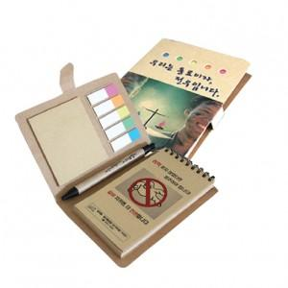

【상세/제작정보】

【인쇄/포장옵션】 | 풀칼라 / OPP(비닐)

【공급단가】 | 수량 | 500~ | 1,000~ | 3,000~ | 5,000~ | 10,000~
*VAT별도 | 단가 | 1,860원 | 1,790원 | 1,720원 | 1,650원 | 1,610원

【상품 URL】 | https://easy1.co.kr:443/src/goods_detail.php?gdno=9495

